Consumo energia 23 vs 24
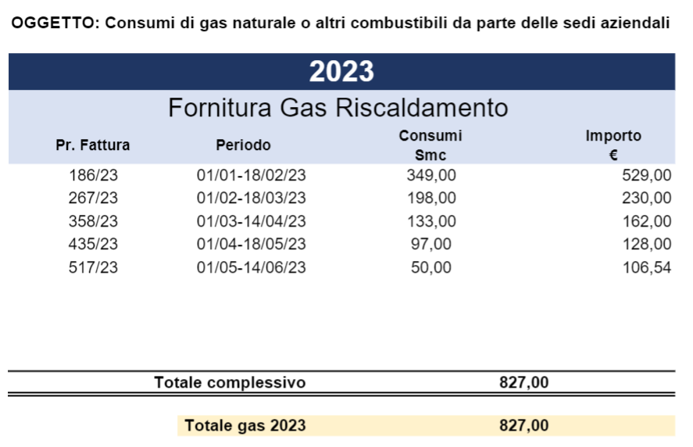
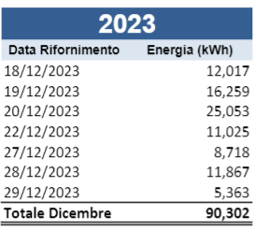
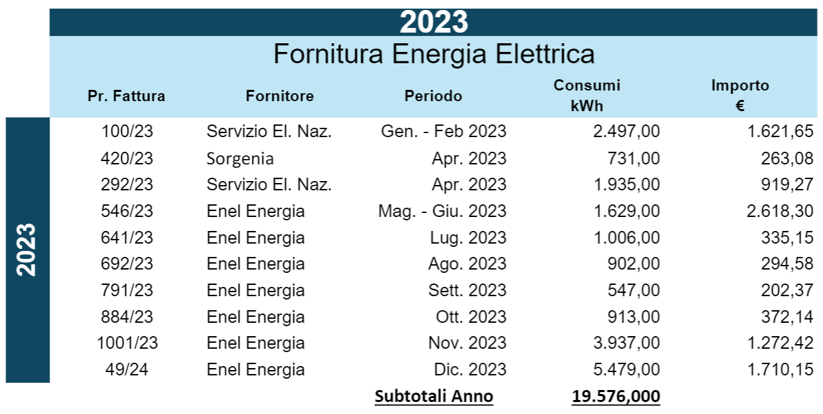
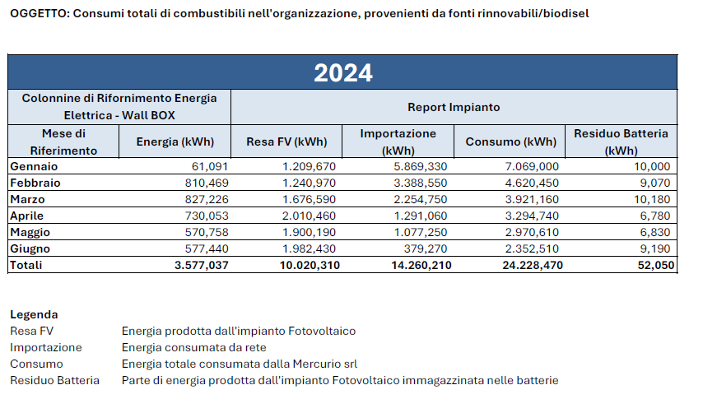
Andamento consumi energetici trimestrale [MWh]
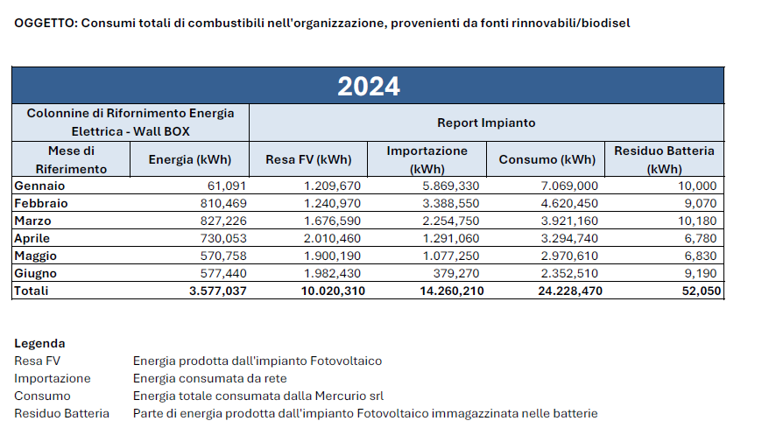
 | Energia totale (MWh) | Energia elettrica autoprodotta (MWh) | Energia rinnovabile dal fornitore (MWh) | Rinnovabile totale (MWh) | Percentuale rinnovabile | MWh | Energia elettrica acquistata | Energia elettrica autoprodotta | Energia termica acquistata | Energia Colonnine Elettriche | Energia totale | Totale Parziale I semestre | Di cui rinnovabile /autoprodotta)
2023 - Q1 | 9.075 | 0.000 | 1.517 | 1.517 | 17% | 2023 - Q1 | 3.228 | 0 | 5.84743 | 0 | 9.07543 | 15.63263 | 0 | 0%
2023 - Q2 | 6.557 | 0.000 | 1.675 | 1.675 | 26% | 2023 - Q2 | 3.564 | 0 | 2.9932 | 0 | 6.5572
2023 - Q3 | 3.045 | 0.590 | 1.154 | 1.744 | 57% | 2023 - Q3 | 2.455 | 0.59 | 0 | 0 | 3.045
2023 - Q4 | 13.723 | 3.394 | 4.855 | 8.249 | 60% | 2023 - Q4 | 10.329 | 3.394 | 0 | 0 | 13.723
2024 - Q1 | 17.339 | 4.127 | 5.411 | 9.538 | 61% | 2024 - Q1 | 11.51263 | 4.12723 | 0 | 1.698786 | 15.63986 | 24.28052 | 10.02031 | 41%
2024 - Q2 | 10.519 | 5.893 | 1.291 | 7.184 | 83% | 2024 - Q2 | 2.74758 | 5.89308 | 0 | 1.878251 | 8.64066
 |  |  |  |  |  |  |  |  |  |  |  |  |  | Da valutare i consumi da colonnine elettriche se derivano da impianto FV (in caso affermativo % sarà intorno al 40%)

Consumo carburante 23 vs 24
SCOPE 1 |  |  |  |  |  | SCOPE 1 - H&P Primo semestre 2024
Scope | Method | Status | Emissions [tCO2eq] | Share on total [%] | Notes | Fuel | Use | Production Site | Country | Value | UoM - Value | EF |  |  | UoM - EF | Conversion Factor | Emissions [tonCO2eq] | EF Source | CF Source
Scope 1 | Direct Energy Use | DONE | 0.0000 | 0% |  | Natural Gas | Heating/Production | La Mercurio | Italy | 0 | sm3 | 2.02 |  |  | kgCO2eq/m3 | 1 | 0.0000 | DEFRA 2022
Scope 1 | Company Vehicles | DONE | 5.8013 | 100% |  | Diesel | - | La Mercurio | Italy | 1,546.87 | L | 2.70 |  |  | kgCO2eq/L | 1 | 4.1747 | DEFRA 2022
Total |  |  | 5.8013 | 100% |  | Petrol | - | La Mercurio | Italy | 695.20 | L | 2.34 |  |  | kgCO2eq/L | 1 | 1.6268 | DEFRA 2022

SCOPE 1 + SCOPE 2 I semestre 2024 |  |  |  |  |  | SCOPE 1 - Vehicles
Scope | Emissions [tCO2eq] |  |  |  |  | Country | Size of vehicle | Model of vehicle | Type of property | Calculation Method | Type of Fuel | Quantity of fuel used [L] 2023 | Quantity of fuel used [L] 2023 I semestre 2023 | Quantity of fuel used [L] 2024 (0101/24-30/06/2024) | Distance travelled [km] | Average money spent on fuel | UoM - Money | EF | UoM - EF | Emissions [tonCO2eq] | Emissions [tonCO2eq] I semestre 2023 | Emissions [tonCO2eq] I semestre 2024 | EF Source
Scope 1 I semestre 2024 | 5.80 |  |  |  |  | Italy | Average car | BWM | Owned | Fuel-based | Diesel | 117.74 | 58.87 | 53.29 |  |  |  | 2.70 | kgCO2eq/L | 0.32 | 0.16 | 0.14 | DEFRA 2022
Scope 2 (MB) I semestre 2024 | 6.51 |  |  |  |  | Italy | Average car | BWM | Owned | Fuel-based | Diesel | 599.07 | 299.535 | 113.79 |  |  |  | 2.70 | kgCO2eq/L | 1.62 | 0.81 | 0.31 | DEFRA 2022
Fatturato |  | MEuro |  |  |  | Italy | Average car | BWM | Owned | Fuel-based | Diesel | 1,842.04 | 921.02 | 690.23 |  |  |  | 2.70 | kgCO2eq/L | 4.97 | 2.49 | 1.86 | DEFRA 2022
Intensity S1+2 |  | tCO2eq/MEuro |  |  |  | Italy | Average car | BWM | Owned | Fuel-based | Diesel | 744.27 | 372.135 | 131.29 |  |  |  | 2.70 | kgCO2eq/L | 2.01 | 1.00 | 0.35 | DEFRA 2022
 |  |  |  |  |  | Italy | Average car | BWM | Owned | Fuel-based | Diesel | 1,625.83 | 812.915 | 220.12 |  |  |  | 2.70 | kgCO2eq/L | 4.39 | 2.19 | 0.59 | DEFRA 2022
SCOPE 1 + SCOPE 2 2023 I semestre |  |  |  |  |  | Italy | Average car | BWM | Owned | Fuel-based | Diesel | 2,308.83 | 1154.415 | 154.77 |  |  |  | 2.70 | kgCO2eq/L | 6.23 | 3.12 | 0.42 | DEFRA 2022
Scope | Emissions [tCO2eq] |  |  |  |  | Italy | Average car | BWM | Owned | Fuel-based | Diesel | 928.76 | 464.38 | 183.38 |  |  |  | 2.70 | kgCO2eq/L | 2.51 | 1.25 | 0.49 | DEFRA 2022
Scope 1 | 16.47 |  |  |  |  | Italy | Average car | BWM | Owned | Fuel-based | Plug-in Hybrid | 291.54 | 145.77 |  |  |  |  | 2.70 | kgCO2eq/L | 0.79 | 0.39 |  | DEFRA 2022
Scope 2 (MB) | 4.47 |  |  |  |  | Italy | Average car | BWM | Owned | Fuel-based | Petrol | 3,608.78 | 1804.39 | 695.20 |  |  |  | 2.34 | kgCO2eq/L | 8.44 | 4.22 | 1.63 | DEFRA 2022
Fatturato |  | MEuro |  |  |  |  |  |  |  |  |  | Tot Diesel | 4,083.27 | 1,546.87 |  |  |  |  |  | Tot Diesel | 11.02 | 4.17
Intensity S1+2 |  | tCO2eq/MEuro |  |  |  |  |  |  |  |  |  | Tot Petrol | 1,804.39 | 695.20 |  |  |  |  |  | Tot Petrol | 4.22 | 1.63

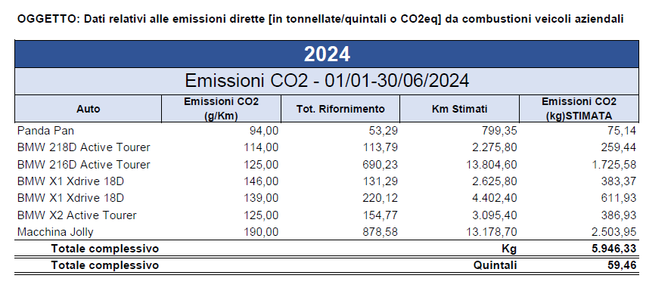

Emissioni di Scope 1 e Scope 2 - I semestre 2023 e 2024
Scope | Emissioni 2023 [tCO2eq] | Emissioni 2024 [tCO2eq] | Percentuale di differenza
Scope 1 | 16.47 | 5.80 | 65%
Scope 2 (Market Based) | 4.47 | 6.51 | -46%
Totale | 20.94 | 12.31 | 41%

